7.18-7.22
学习&工作内容 | 周一 | 1.搭建hadoop集群环境：3节点 - node1:192.168.3.100 node2:192.168.3.101 node3:192.168.3.102 其中node1上部署NN，RM，DN，NM，node2上部署DN、NM、SNN，node3上部署DN、DM

 |  | 2.实操hdfs dfs相关shell
 |  | 3.使用java程序操控crud，踩坑排错

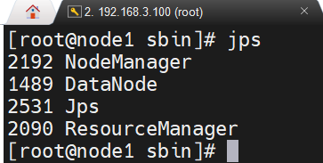
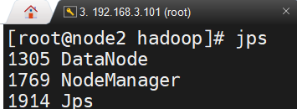
 |  |  | 问题截图
问题现象&定位思路&问题根因&解决方案&收获点 | 周一 | 1.问题-搭建完成hadoop集群后，start-all.sh启动后，发现node1中NN并没有启动起来，转而查看node2中发现SNN也没有启动起来；------2.问题定位-之前的操作均为配置文件的操作，检查配置文件没有发现问题，然后百度了解在首次启动hadoop集群时需要对namenode进行格式化，发现问题所在； ----------3.解决方案：stop-all.sh关闭启动的hadoop集群环境，重新格式化namenode:hdfs namenode -format 重新启动集群

 |  | 1.问题-接上面的问题，重新格式化后，node1上的NN可以正常启动，但是node2上的SNN启动无法启动，如有图---------2.问题定位：查看node2节点上的logs下的日志hadoop-root-secondarynamenode-node2.log，发现是一个idx=7的参数配置有问题；------3.根本原因：最终定位到./etc/hadoop/hdfs-site.xml文件下，发现是在配置namenode启动路径多了一个空格;-------4.去除这个空格，重新执行命令，启动成功 | 问题截图

 |  | 1.问题-使用java程序测试上传文件api，上传失败，报错：java.net.ConnectException: Call From DESKTOP-FD3HP6B/192.168.3.2 to node1:9000 failed on connection exception: java.net.ConnectException: Connection refused: no further information;----2.问题定位：这里本机访问的是虚拟机下的hadoop集群环境，请求发送放为192.168.3.2 -> 接收方node1:9000 ,检查配置文件core-site.xml，发现是程序中参数路径并非文件中配置端口;----3.解决方案：将程序中参数端口号修正。 | 问题截图

